시스템 메일 _강제 타운 이동 알림
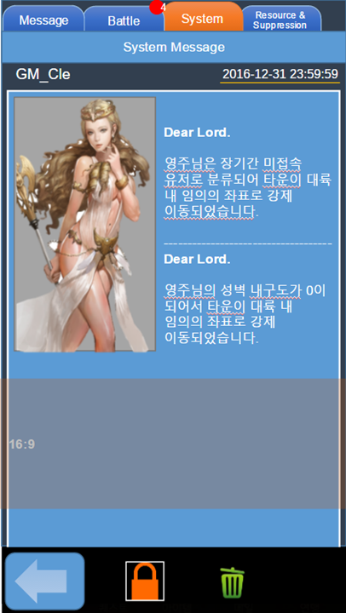
사용 메일 타입 | MT_System
시스템 메일_강제 타운 이동 알림 규격
내용 | 규격 | 설명
운영진 닉네임 | String | 메일을 보내는 운영자 닉네임 또는 ID
메일 보낸 시간 | Long | 아이템 첨부 메일을 보낸 시간(년/월/일/시/분/초)
일러스트 | String | 지정된 일러스트
메시지 내용 | String | 운영툴 혹은 지정된 텍스트 메시지
메일 제목 | String | 운영툴 혹은 지정된 텍스트 메시지

 |  |  | <- 장기미접속으로 타운이동되었을 경우

 |  |  | <- 성벽 내구도 0으로 강제이동 되었을 경우

회수 메일
사용 메일 타입 | MT_TreasureBoxResult
필드 자원채집 메일 규격 |  |  | 자원 정보
내용 | 규격 | 설명 | 내용 | 규격 | 설명
회수 성공 여부 | String | 필드 보물상자 회수 성공/실패 여부 | 자원 종류 | ScountResultType | 자원의 종류
회수 시간 | Long | 필드 보물상자 위치에 도착한 시간 (년도/월/일/시/분/초) | 획득 수량 | int | 자원의 수량
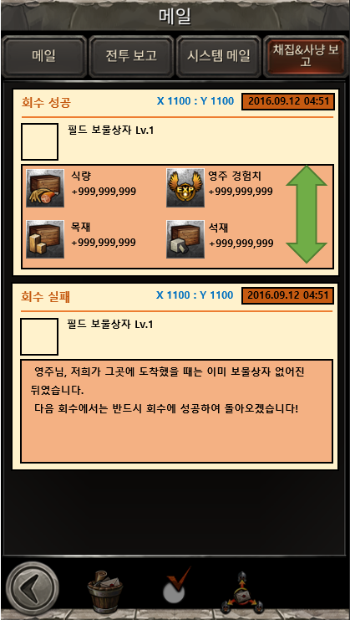
필드 보물상자의 레벨 | int | 필드 보물상자의 레벨
필드 보물상자의 ICON | String | 필드 보물상자 섬네일 이미지
필드 보물상자의 X좌표 | int | 필드 보물상자의 위치 X좌표
필드 보물상자의 Y좌표 | int | 필드 보물상자의 위치 Y좌표
회수 성공 시 획득 자원 | 자원 정보[n] | 몬스터 토벌 성공으로 바로 적용되는 자원 정보

필드 유적 탐사 보고 메일
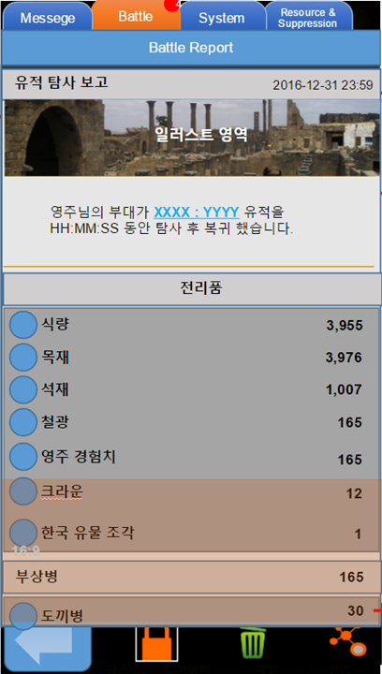
사용 메일 타입 | MT_RuinsResult
필드유적탐사보고메일규격(RuinsResultMailBody) |  |  | 자원 정보
내용 | 규격 | 설명 | 내용 | 규격 | 설명
복귀시간 | Long | 탐사부대가타운에복귀한시간(년도/월/일/시/분/초) | 자원 종류 | StackableType | 획득한 자원의 종류
정찰지 X좌표 | int | 정찰 당한 지역의 X좌표 | 획득 수량 | int | 획득한 자원의 수량
정찰지 Y좌표 | int | 정찰 당한 지역의 Y좌표
일러스트 | String | 지정된 일러스트 | 아이템 정보
 |  |  | 내용 | 규격 | 설명
 |  |  | 아이템 종류 | ItemType | 획득한 아이템 종류
 |  |  | 획득 수량 | int | 획득한 아이템의 수량

 |  |  | 부상병정보
 |  |  | 내용 | 규격 | 설명
 |  |  | 유닛종류 | UnitType | 부상병유닛타입
 |  |  | 부상병수 | int | 각유닛별부상병수

